Лист1
ООО «Яковлевский лен»
Телефоны: 8 (910) 985-45-15 8 ( 980) 693-93-93
www.lenmagazin.ru
e-mail: trade@lenmagazin.ru
Комплекты постельного белья из ткани шир.220
Фото | Характеристики ткани | Вид КПБ | Цена, руб/комп | Заказ | Сумма
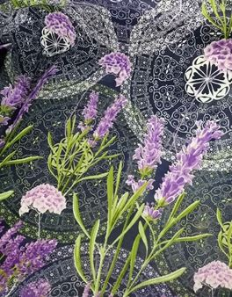 | из ткани 06С-64ЯК 30%лен 70%хлопок весом 145гр/м2 рис. Лаванда | 2СП | 2030 |  | 0
 |  | Евро | 2180 |  | 0
 |  | Сем | 2730 |  | 0
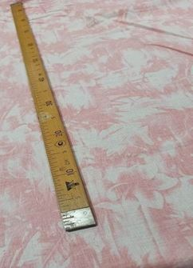 | из ткани 06С-64ЯК 30%лен 70%хлопок весом 145гр/м2 рис. Джулия |  |  |  | 0
 |  | Евро | 2180 |  | 0
 |  |  |  |  | 0
 | Из ткани 06С-64Як п/лен 30%лен/70%хб с весом 145г/кв.м гл краш синий | 1,5СП | 1900 |  | 0
 | Из ткани 06С-64Як п/лен 30%лен/70%хб с весом 145г/кв.м гл краш фисташка | 1,5СП | 1900 |  | 0
 | Из ткани 06С-64Як п/лен 30%лен/70%хб с весом 145г/кв.м гл краш серый | 1,5СП | 1900 |  | 0
 | Из ткани 06С-64Як п/лен 30%лен/70%хб с весом 145г/кв.м гл краш лаванда | 1,5СП | 1900 |  | 0
 | Из ткани 06С-64Як п/лен 30%лен/70%хб с весом 145г/кв.м гл краш бежевый | 1,5СП | 1900 |  | 0
 | Из ткани 06С-64Як п/лен 30%лен/70%хб с весом 145г/кв.м гл краш розовый | 1,5СП | 1900 |  | 0
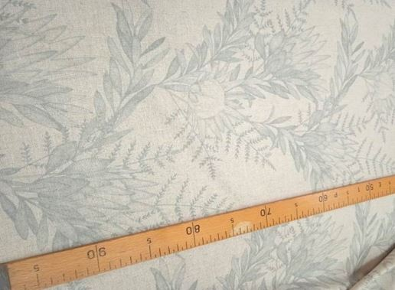 | Из ткани 17С-3Як п/лен 30%лен/70%хб с весом 145г/кв.м рис. Вивьен | 1,5сп | 2200 |  | 0
 |  | 2сп | 2800 |  | 0
 |  | евро | 3000 |  | 0
 |  |  |  |  | 0
 | Из ткани 17С-3Як п/лен 30%лен/70%хб с весом 145г/кв.м рис. Верона | 2сп | 2800 |  | 0
 |  | Евро | 3000 |  | 0
 |  | семей | 3600 |  | 0
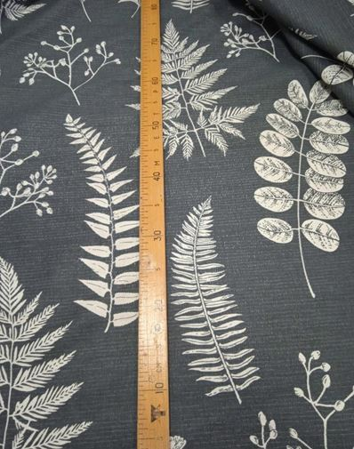 | Из ткани 17С-3Як п/лен 30%лен/70%хб с весом 145г/кв.м рис. Папоротник | 1,5сп | 2200 |  | 0
 |  | 2СП | 2800 |  | 0
 |  | Евро | 3000 |  | 0
 |  | Сем | 3600 |  | 0
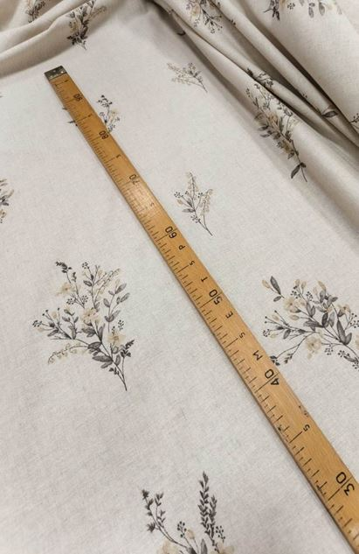 | Из ткани 17С-3Як п/лен 30%лен/70%хб с весом 145г/кв.м рис. Букетики на полувар | 1,5сп | 2200 |  | 0
 |  | 2СП | 2800 |  | 0
 |  | Евро | 3000 |  | 0
 |  | Сем | 3600 |  | 0
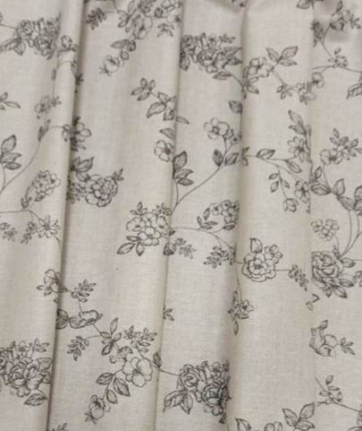 | Из ткани 17С-3Як п/лен 30%лен/70%хб с весом 145г/кв.м рис. Вивальди на полувар | 1,5сп | 2200 |  | 0
 |  | 2СП | 2800 |  | 0
 |  | Евро | 3000 |  | 0
 |  | Сем | 3600 |  | 0
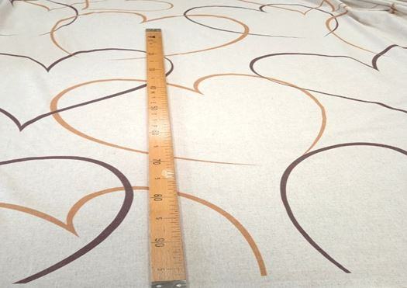 | Из ткани 17С-3Як п/лен 30%лен/70%хб с весом 145г/кв.м рис. Сердца на полувар | 2СП | 2800 |  | 0
 |  | Евро | 3000 |  | 0
 |  |  |  |  | 0
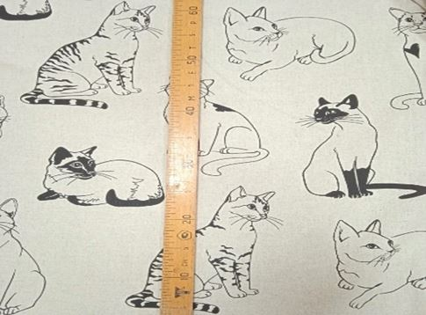 | Из ткани 17С-3Як п/лен 30%лен/70%хб с весом 145г/кв.м рис. Кошки на полувар | 2СП | 2800 |  | 0
 |  | Евро | 3000 |  | 0
 |  | Сем | 3600 |  | 0
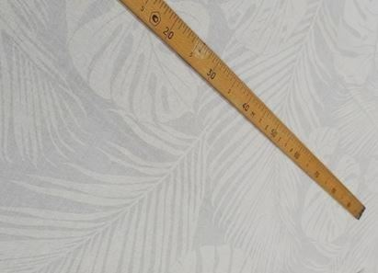 | Из ткани 17С-3Як п/лен 30%лен/70%хб с весом 145г/кв.м рис. Монстерра | 2СП | 2800 |  | 0
 |  | Евро | 3000 |  | 0
 |  | Сем | 3600 |  | 0
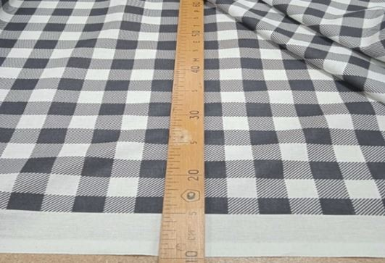 | Из ткани 17С-3Як п/лен 30%лен/70%хб с весом 145г/кв.м рис. Гламур (клетка) | 2СП | 2800 |  | 0
 |  | Евро | 3000 |  | 0
 |  | Сем | 3600 |  | 0
 | Из ткани 17С-3Як п/лен 30%лен/70%хб с весом 145г/кв.м рис. Волшебная ночь |  |  |  | 0
 |  | Евро | 3000 |  | 0
 |  |  |  |  | 0
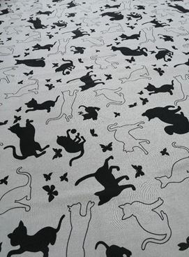 | Из ткани 06С-64Як п/лен 30%лен/70%хб с весом 145г/кв.м рис. Кошки на сером | 2СП | 2800 |  | 0
 |  | Евро | 3000 |  | 0
 |  | Сем | 3100 |  | 0
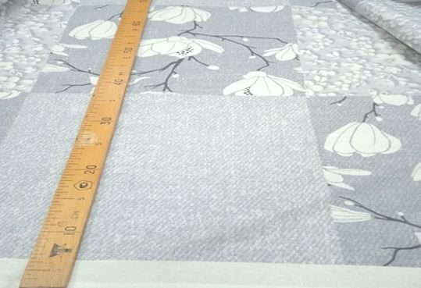 | Из ткани 17С-3Як п/лен 30%лен/70%хб с весом 145г/кв.м рис. Каролина |  |  |  | 0
 |  | Евро | 2700 |  | 0
 |  | Сем | 3100 |  | 0
 | Из ткани 17С-3Як п/лен 30%лен/70%хб с весом 145г/кв.м рис. Ромбы | 2сп | 2800 |  | 0
 |  | евро | 3000 |  | 0
 |  | семейн | 3600 |  | 0
 | Простыня в ассортименте рис. Листочки рис. Веточки рис. Незабудки на сером рис. Совушки рис. Восточная рис. Тропические листья рис. Орнамент рис. Нежность (голубая) | 150*220 | 520 |  | 0
 | Простыня в ассортименте бледно-розовый | 220*240 | 880 |  | 0
 | Простыня в ассортименте бежевый, серый, лаванда | 180*220 | 650 |  | 0
 | Наволочки в ассортименте бежевый, серый, пыльная роза | 50*70 | 185 |  | 0
 | Простыня в ассортименте рис. Совушки рис. Исландия рис. Верона рис. Кошки рис. Гламур рис. Каролина рис. Монстера | 220*240 | 880 |  | 0
 | Наволочки ржд | 60*60 | 50 |  | 0
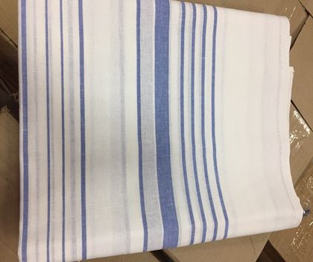 | Простыня ржд | 150*220 | 450 |  | 0
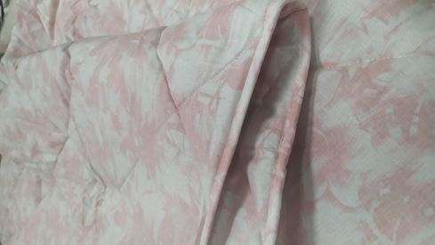 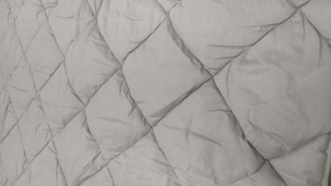 | Одеяло льняное состав ткани лен 30% + хлопок 70% наполнитель 40% волокно растительное лен +60% полиэфирное волокно вес 300г/м2 | 1,5 сп - 147*205 | 1600 |  | 0
 |  | 2х сп -172*205 | 1850 |  | 0
 |  | евро -200*220 | 2250 |  | 0
ИТОГО |  |  |  |  | 0.0

